2
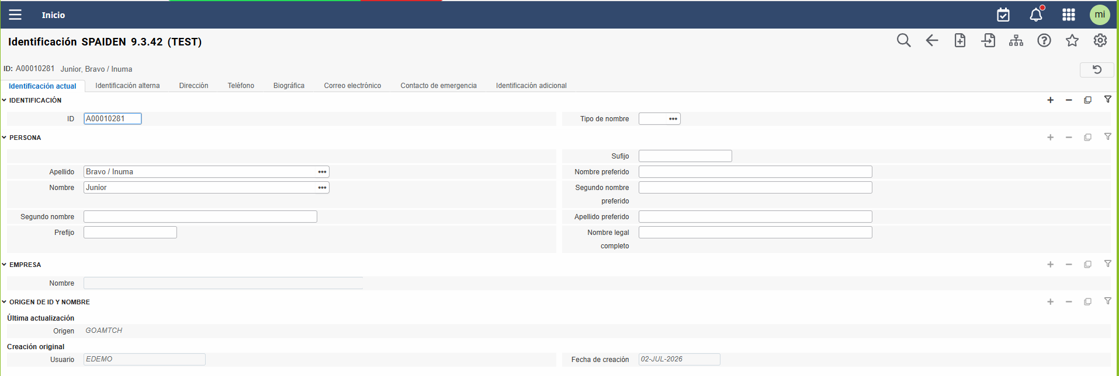
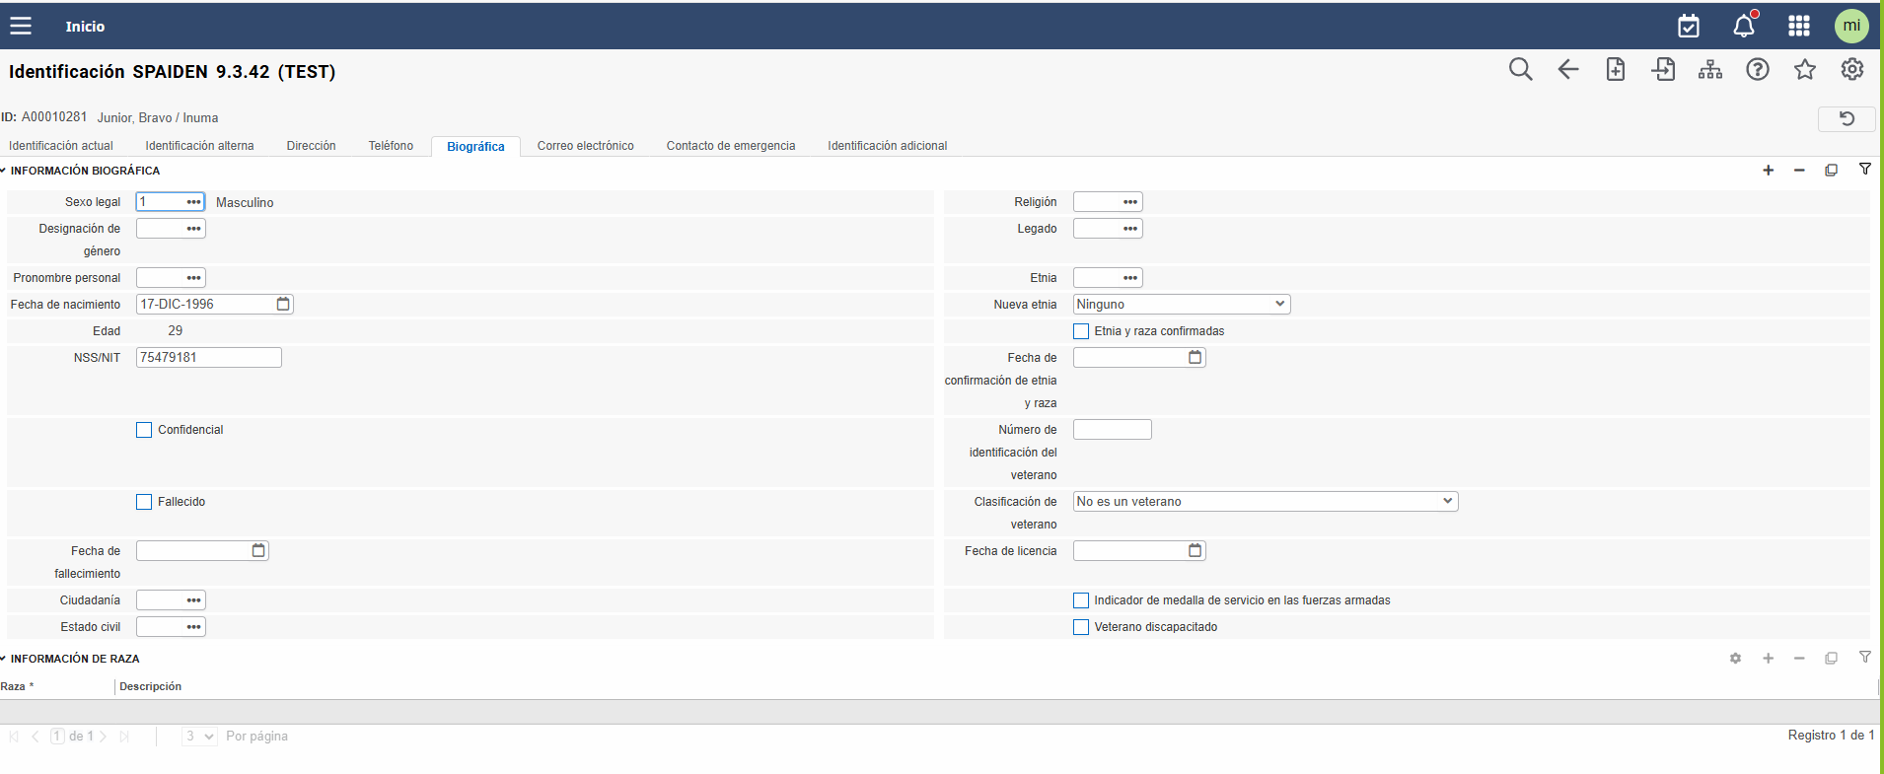
Regresar al Script de Pruebas
Capacidad Operativa | Gestión de la Carga Académica del Profesorado
Decripción de la prueba: | Validar que exista la información personal del docente
Resultado Esperado: | ID del docente

Ellucian

INSTITUCION

